Hoja1
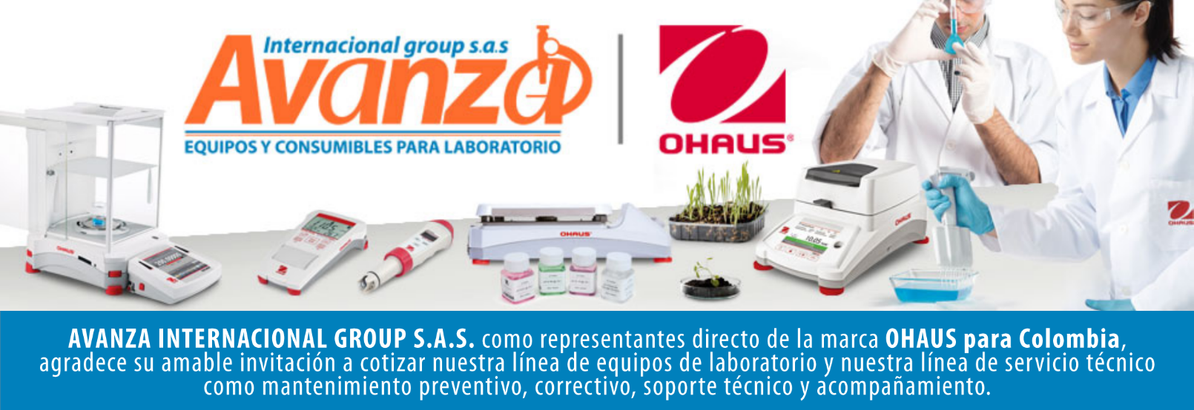

Información general
Cliente: Persona natural |  |  | NIT: 80.009.397
Contacto: CH |  |  | Celular: -
Numero de Cotizacion: CO10101 |  |  | Correo: -
Forma de Pago: Contado |  |  | Fecha de Validez: 2026-04-26
 |  |  | Fecha de Entrega: 45 dias habiles
Item | Producto | Descripcion | Garantia | Cant. | Valor unit. | Valor total
1 | ST20 | pHmetro de bolsillo marca ohaus SAP: 30073971 Intervalo de medición 0.0 – 99.0 °C; 0.00 – 14 pH Resolución de la medición 0,01 pH Calibración 3 Puntos Compensación de temperatura Automático Pantalla LCD Peso neto 110 g Rango de temperatura 0 °C – 99 °C Tipo de medidor pH ATC Sí Pantalla de temperatura Sí Dimensiones 38 mm x 185 mm x 45 mm (LxAxA) Precisión ± (temperatura) 0,5 °C Clasificación de protección IP67 Alimentación 4 baterías AG13 (incluidas) Precisión de pH (±) 0,05 Rango de medición (temperatura) 0 °C – 99 °C Correa para muñeca Sí Número de botones 3 Rango de medición de pH 0 – 14 Apagado automático Si, Después de 6 minutos sin uso Sensor de temperatura 50 KΩ NTC Precisión ± 0.05 pH / ± 0.5 °C | NA | 1 | $ 0 | $ 0

Contacto Comercial Mariana Rodriguez CEL 3183731171 cotizaciones@avanzagroup.com.co |  |  |  |  | Subtotal: | $ 0
 |  |  |  |  | Descuento: | $ 0
 |  |  |  |  | IVA (19%): | $ 0
 |  |  |  |  | Valor total: | $ 0
Observaciones generales de la cotización - Todos los distribuidores asumen el valor del flete. En el caso de clientes, el flete sera asumido unicamente si el envio es fuera de Bogota. - No realizamos devoluciones de dinero, excepto cuando se confirme un error de asesoramiento por parte de nuestro equipo. No dude en contactarnos para cualquier duda o solicitud adicional. Gracias por confiar en nosotros. bogota, 2026-03-27

AVANZA INTERNACIONAL GROUP S.A.S Autopista Medellín k 2.5 entrada parcelas 900 metros - Ciem oikos occidente bodega 7a. NIT 900505419 CELULAR 321 2165 771 www.balanzasybasculas.com.co - www.avanzagroup.com.co

Fecha de creación 2026-03-24 Fecha de modificación 2026-03-24 16:10:57

